纯皓全优健康系列
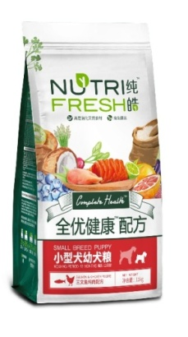
纯皓全优报价单
品类 |  | 商品名称 | 图片 | 标准进价 | 标准售价 | 网控零售价 | 商品条码
纯皓全优系列（狗主粮） | 小型幼犬 | 小幼全优健康（三文鱼鸡肉）1.5kg | 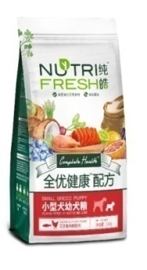 | 60 | 100 | 90 | 6970144 192012
 |  | 小幼全优健康（三文鱼鸡肉）2.7kg |  | 102 | 165 | 148.5
 |  | 小幼全优健康（三文鱼鸡肉）8kg |  | 278 | 415 | 332 | 6970144 192036
 | 小型成犬 | 小成全优健康（三文鱼鸡肉）1.5kg |  | 57 | 95 | 85.5 | 6970144 192111
 |  | 小成全优健康（三文鱼鸡肉）2.7kg |  | 96 | 155 | 139.5
 |  | 小成全优健康（三文鱼鸡肉）8kg |  | 245 | 365 | 292 | 6970144 192135
 | 中大犬粮 | 大中型幼犬全优健康（三文鱼鸡肉）200g |  | 11 | 20 | 16
 |  | 大中型幼犬全优健康（三文鱼鸡肉）13kg |  | 350 | 515 | 412 | 6970144 192234
 |  | 大中型成犬全优健康（三文鱼鸡肉）200g |  | 11 | 20 | 16
 |  | 大中型成犬全优健康（三文鱼鸡肉）13kg |  | 330 | 485 | 388 | 6970144 192333
纯皓全优系列（猫主粮） | 全价全期鸡肉 | 全价全期猫粮全优健康天然粮（鸡肉配方）1.2kg | 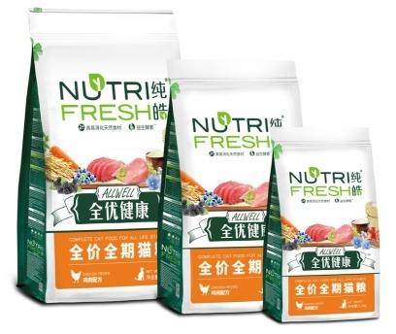 | 51 | 81 | 72.9 | 6970144 192012
 |  | 全价全期猫粮全优健康天然粮（鸡肉配方）2.7kg |  | 111 | 170 | 153
 |  | 全价全期猫粮全优健康天然粮（鸡肉配方）8kg |  | 282 | 394 | 315.2 | 6970144 192036

